はじめてのエクセル
会議予定 | ←文字列は左揃え
100 | ←筋は右揃え
30

練習 | 練習 | 練習 | 練習 |  |  |  | 仕入数 | 売上数 | 在庫数 | 日付 | 午前 | 午後
練習 |  |  | →左隣のセルの内容をコピーCtrl+R |  |  | 商品A | 100 | 65 | 35 | 2023-04-01 | 会議
練習 |  |  |  |  |  | 商品B | 100 | 95 | 5 | 2023-04-02 |  | 会議
練習 |  |  |  |  |  | 商品C | 120 | 100 | 20 | 2023-04-03 | 福岡出張
練習 | ↓：1つ上のセルの内容をコピーCtrl+D |  |  |  |  | 商品D | 150 | 95 | 55

1 | 営業1課 | 1 | 日
1 | 営業2課 | 2 | 月
1 | 営業3課 | 3 | 火
1 | 営業4課 | 4 | 水
 |  |  | ↓参照 「日」を入力し、下方向にオートフィル
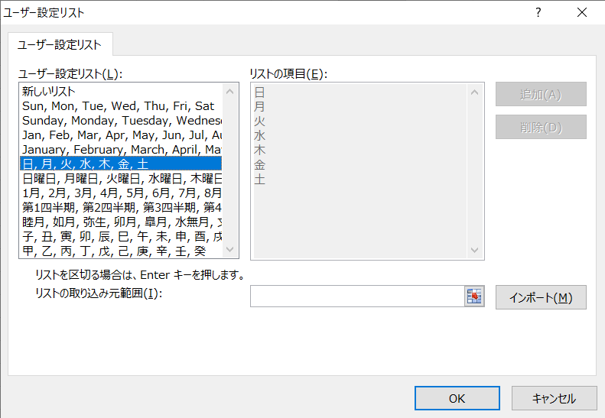

●平日シフト |  |  |  | ●休日シフト
曜日 | 午前 | 午後 |  | 曜日 | 午前 | 午後
月 | 田中 | 近藤 |  | 土 | 山本 | 近藤
水 | 清水 | 田中 |  | 日 | 田中 | 清水
金 | 近藤 | 山本

